Fechas
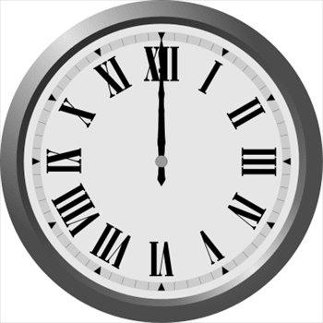
Introduce una función para obtener la fecha y la hora en la que estamos | 4/3/23
 |  | 1942-08-01
 |  | 1996-01-10
 |  | 9945.00
¿Qué día del mes es? | 3
¿En que año estamos? | 2023
¿Qué día de la semana? | 2
¿Qué hora es? (Función Hora) | 16
¿Qué minuto? (Función Minuto) | 53 | 0.25 | 0.5 | 0.75
¿Y que segundo? (Función Segundo) | 21 | 6:00:00 | 12:00:00 | 18:00:00
Introduce una función para que si estamos en la primera quincena del mes aparezca el texto "1ª Quincena", en caso contrario aparecerá "2ª Quincena" | primera quincena

Introduce una función para que si estamos entre Enero y Junio aparezca el texto "Primer Semestre", en caso contrario aparecerá "Segundo Semestre" | Primer Semestre

